glucagon
 | 1 | 2 | 3 | 4 | 5 | 6 | 7 | 8 | 9 | 10 | 11 | 12
A | 0.048 | 0.203 | 0.055 | 0.057 | 0.056 | 0.063 | 0.072 | 0.064 | 0.06 | 0.052 | 0.094 | 0.257
B | 0.049 | 0.2 | 0.058 | 0.063 | 0.059 | 0.061 | 0.097 | 0.057 | 0.065 | 0.054 | 0.079 | 0.227
C | 0.054 | 0.656 | 0.061 | 0.063 | 0.052 | 0.062 | 0.153 | 0.059 | 0.078 | 0.068 | 0.052 | 0.081
D | 0.058 | 0.697 | 0.086 | 0.064 | 0.047 | 0.071 | 0.121 | 0.054 | 0.089 | 0.124 | 0.068 | 0.075
E | 0.066 | 0.055 | 0.111 | 0.069 | 0.053 | 0.059 | 0.109 | 0.058 | 0.097 | 0.128 | 0.062 | 0.161
F | 0.068 | 0.054 | 0.053 | 0.067 | 0.068 | 0.062 | 0.077 | 0.068 | 0.068 | 0.126 | 0.065 | 0.142
G | 0.102 | 0.056 | 0.053 | 0.062 | 0.084 | 0.066 | 0.062 | 0.064 | 0.06 | 0.121 | 0.068 | 0.265
H | 0.104 | 0.06 | 0.055 | 0.058 | 0.096 | 0.063 | 0.067 | 0.061 | 0.056 | 0.234 | 0.107 | 0.069
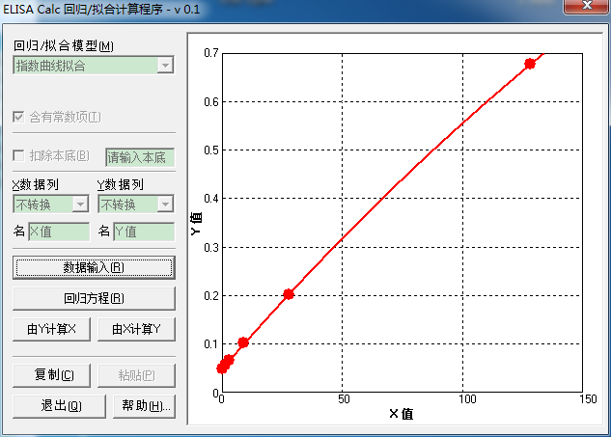
 |  | glucagon pmol/L | OA
 |  | 0 | 0.0485
 |  | 1.5 | 0.056
 |  | 3.13 | 0.067
 |  | 8.89 | 0.103
 |  | 27.7 | 0.2015
 |  | 128 | 0.6765

 | 编号 |  | Y值 | X值 | Y值(OA) | X值(glucagon)
血清 | 1 | 0.052 | 0.052 | 0.509249
血清 | 3 | 0.068 | 0.068 | 3.307669
血清 | 4 | 0.062 | 0.062 | 2.255918
血清 | 5 | 0.065 | 0.065 | 2.781441
 | 5 | 0.069 | 0.069 | 3.483235
血清 | 6 | 0.068 | 0.068 | 3.307669
血清 | 7 | 0.107 | 0.107 | 10.213734
血清 | 8 | 0.257 | 0.257 | 37.971305
 | 8 | 0.265 | 0.265 | 39.508414 |  |  |  |  |  |  |  |  | 对basal 分泌归一
血清 | 9 | 0.227 | 0.227 | 32.260258
 | 10 | 0.055 | 0.055 | 1.032432
 | 11 | 0.054 | 0.054 | 0.85796
 | 12 | 0.056 | 0.056 | 1.206982
 | 13 | 0.06 | 0.06 | 1.905961
 | 14 | 0.055 | 0.055 | 1.032432
 | 15 | 0.058 | 0.058 | 1.556316
 | 16 | 0.061 | 0.061 | 2.0809
 | 17 | 0.086 | 0.086 | 6.479966
 | 18 | 0.111 | 0.111 | 10.92898
 | 19 | 0.053 | 0.053 | 0.683566
 | 20 | 0.053 | 0.053 | 0.683566
 | 21 | 0.055 | 0.055 | 1.032432
 | 22 | 0.057 | 0.057 | 1.38161
 | 23 | 0.063 | 0.063 | 2.431014
 | 24 | 0.063 | 0.063 | 2.431014
 | 25 | 0.064 | 0.064 | 2.606188
 | 26 | 0.056 | 0.056 | 1.206982
 | 27 | 0.069 | 0.069 | 3.483235
 | 28 | 0.067 | 0.067 | 3.132181
 | 29 | 0.062 | 0.062 | 2.255918
 | 30 | 0.058 | 0.058 | 1.556316
 | 31 | 0.059 | 0.059 | 1.731099
 | 32 | 0.052 | 0.052 | 0.509249
血浆 | 33 | 0.047 | 0.047 | -0.361175
 | 34 | 0.053 | 0.053 | 0.683566
 | 35 | 0.068 | 0.068 | 3.307669
 | 36 | 0.084 | 0.084 | 6.126218
 | 37 | 0.096 | 0.096 | 8.253515
 | 38 | 0.063 | 0.063 | 2.431014
 | 39 | 0.061 | 0.061 | 2.0809
 | 40 | 0.062 | 0.062 | 2.255918
 | 41 | 0.071 | 0.071 | 3.834605
 | 42 | 0.059 | 0.059 | 1.731099
 | 43 | 0.062 | 0.062 | 2.255918
 | 44 | 0.066 | 0.066 | 2.956771
 | 45 | 0.063 | 0.063 | 2.431014
 | 46 | 0.072 | 0.072 | 4.010408
 | 47 | 0.097 | 0.097 | 8.431312
 | 48 | 0.153 | 0.153 | 18.518951
 | 49 | 0.121 | 0.121 | 12.722826
 | 50 | 0.109 | 0.109 | 10.571194
 | 51 | 0.077 | 0.077 | 4.890607
 | 52 | 0.062 | 0.062 | 2.255918
 | 53 | 0.067 | 0.067 | 3.132181
 | 54 | 0.064 | 0.064 | 2.606188
 | 55 | 0.057 | 0.057 | 1.38161
 | 56 | 0.059 | 0.059 | 1.731099
 | 57 | 0.054 | 0.054 | 0.85796
 | 58 | 0.058 | 0.058 | 1.556316
 | 59 | 0.068 | 0.068 | 3.307669
 | 60 | 0.064 | 0.064 | 2.606188
 | 61 | 0.061 | 0.061 | 2.0809
 | 62 | 0.06 | 0.06 | 1.905961
 | 63 | 0.065 | 0.065 | 2.781441
 | 64 | 0.078 | 0.078 | 5.066885
 | 65 | 0.089 | 0.089 | 7.011189
 | 66 | 0.097 | 0.097 | 8.431312
 | 67 | 0.068 | 0.068 | 3.307669
 | 68 | 0.06 | 0.06 | 1.905961
 | 69 | 0.056 | 0.056 | 1.206982
 | 70 | 0.052 | 0.052 | 0.509249
 | 71 | 0.054 | 0.054 | 0.85796
 | 72 | 0.068 | 0.068 | 3.307669
 | 73 | 0.124 | 0.124 | 13.262585
 | 74 | 0.128 | 0.128 | 13.983423
 | 75 | 0.126 | 0.126 | 13.622838
 | 76 | 0.121 | 0.121 | 12.722826
 | 77 | 0.234 | 0.234 | 33.58541
 | 78 | 0.094 | 0.094 | 7.898162
 | 79 | 0.079 | 0.079 | 5.243242
 | A | 0.081 | 0.081 | 5.596193
 | a' | 0.161 | 0.161 | 19.981477
 | B | 0.075 | 0.075 | 4.53829
 | b' | 0.142 | 0.142 | 16.516848

insulin
 | 1 | 2 | 3 | 4 | 5 | 6 | 7 | 8 | 9 | 10 | 11 | 12
A | 0.029 | 0.089 | 0.139 | 0.235 | 0.217 | 0.438 | 0.049 | 0.033 | 0.562 | 0.47 | 1.187 | 0.171 | h
B | 0.03 | 0.086 | 0.141 | 0.299 | 0.07 | 0.441 | 0.127 | 0.032 | 1.155 | 0.602 | 1.291 | 0.577 | g
C | 0.033 | 0.185 | 0.561 | 0.655 | 0.043 | 0.493 | 0.758 | 0.242 | 0.552 | 0.29 | 0.312 | 0.963 | f
D | 0.032 | 0.213 | 2.488 | 0.646 | 0.042 | 0.426 | 1.06 | 0.4 | 0.754 | 0.565 | 0.372 | 0.998 | e
E | 0.038 | 0.552 | 0.261 | 0.831 | 0.078 | 0.239 | 0.99 | 0.562 | 1.257 | 0.732 | 0.178 | 0.254 | d
F | 0.035 | 0.547 | 0.32 | 0.765 | 0.235 | 0.196 | 0.903 | 0.551 | 0.744 | 0.686 | 0.147 | 0.12 | c
G | 0.056 | 0.152 | 0.37 | 0.549 | 0.349 | 0.128 | 0.062 | 0.637 | 0.742 | 1.097 | 0.194 | 1.35 | b
H | 0.058 | 0.074 | 0.14 | 0.321 | 0.401 | 0.069 | 0.036 | 0.51 | 0.244 | 1.104 | 0.16 | 0.956 | a

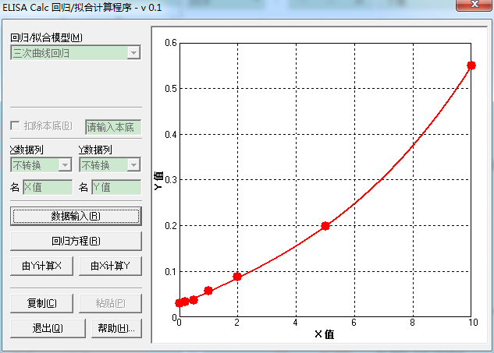
 |  | Insulin ng/mL | OA
 |  | 0 | 0.0295
 |  | 0.2 | 0.0325
 |  | 0.5 | 0.0365
 |  | 1 | 0.057
 |  | 2 | 0.0875
 |  | 5 | 0.199
 |  | 10 | 0.5495
 |  |  | Y值 | X值 | Y值(OA) | X值(insulin)
 | 1 | 0.178 | 0.178 | 4.521072
 | 3 | 0.147 | 0.147 | 3.758066
 | 4 | 0.194 | 0.194 | 4.883699
 | 5 | 0.16 | 0.16 | 4.08827
 | 6 | 0.171 | 0.171 | 4.356007
 | 7 | 0.577 | 0.577 | 10.269984
 | 8 | 0.963 | 0.963 | 13.275416
 | 9 | 0.998 | 0.998 | 13.497955 |  |  |  |  |  |  |  |  |  | 对basal 分泌归一
 | 10 | 0.152 | 0.152 | 3.886882
 | 11 | 0.074 | 0.074 | 1.605544
 | 12 | 0.139 | 0.139 | 3.547116
 | 13 | 0.141 | 0.141 | 3.600419
 | 14 | 2.488 | 2.488 | 19.914124
 | 15 | 0.561 | 0.561 | 10.114345
 | 16 | 0.261 | 0.261 | 6.213348
 | 17 | 0.32 | 0.32 | 7.189662
 | 18 | 0.37 | 0.37 | 7.913334
 | 19 | 0.14 | 0.14 | 3.573815
 | 20 | 0.235 | 0.235 | 5.729829
 | 21 | 0.299 | 0.299 | 6.859244
 | 22 | 0.655 | 0.655 | 10.983218
 | 23 | 0.831 | 0.831 | 12.37543
 | 24 | 0.765 | 0.765 | 11.883121
 | 25 | 0.646 | 0.646 | 10.904459
 | 26 | 0.549 | 0.549 | 9.995291
 | 27 | 0.321 | 0.321 | 7.204974
 | 28 | 0.217 | 0.217 | 5.372034
 | 29 | 0.07 | 0.07 | 1.473758
 | 30 | 0.043 | 0.043 | 0.559696
 | 31 | 0.042 | 0.042 | 0.525273
 | 32 | 0.078 | 0.078 | 1.736128
 | 33 | 0.235 | 0.235 | 5.729829
 | 34 | 0.349 | 0.349 | 7.619334
 | 35 | 0.401 | 0.401 | 8.324165
 | 36 | 0.438 | 0.438 | 8.782807
 | 37 | 0.441 | 0.441 | 8.818629
 | 38 | 0.493 | 0.493 | 9.410743
 | 39 | 0.426 | 0.426 | 8.637543
 | 40 | 0.239 | 0.239 | 5.806671
 | 41 | 0.196 | 0.196 | 4.927655
 | 42 | 0.128 | 0.128 | 3.247092
 | 43 | 0.069 | 0.069 | 1.440633
 | 44 | 0.049 | 0.049 | 0.76565
 | 45 | 0.127 | 0.127 | 3.219235
 | 46 | 0.758 | 0.758 | 11.828987
 | 47 | 1.06 | 1.06 | 13.877881
 | 48 | 0.99 | 0.99 | 13.447624
 | 49 | 0.903 | 0.903 | 12.878986
 | 50 | 0.062 | 0.062 | 1.206906
 | 51 | 0.036 | 0.036 | 0.318338
 | 52 | 0.033 | 0.033 | 0.214706
 | 53 | 0.032 | 0.032 | 0.180152
 | 54 | 0.242 | 0.242 | 5.863696
 | 55 | 0.4 | 0.4 | 8.311311
 | 56 | 0.562 | 0.562 | 10.124175
 | 57 | 0.551 | 0.551 | 10.015276
 | 58 | 0.637 | 0.637 | 10.824831
 | 59 | 0.51 | 0.51 | 9.593539
 | 60 | 0.562 | 0.562 | 10.124175
 | 61 | 1.155 | 1.155 | 14.428338
 | 62 | 0.552 | 0.552 | 10.025247
 | 63 | 0.754 | 0.754 | 11.797877
 | 64 | 1.257 | 1.257 | 14.982277
 | 65 | 0.744 | 0.744 | 11.719535
 | 66 | 0.742 | 0.742 | 11.703768
 | 67 | 0.244 | 0.244 | 5.901428
 | 68 | 0.47 | 0.47 | 9.155287
 | 69 | 0.602 | 0.602 | 10.506466
 | 70 | 0.29 | 0.29 | 6.712155
 | 71 | 0.565 | 0.565 | 10.153581
 | 72 | 0.732 | 0.732 | 11.624429
 | 73 | 0.686 | 0.686 | 11.248139
 | 74 | 1.097 | 1.097 | 14.096576
 | 75 | 1.104 | 1.104 | 14.137315
 | 76 | 1.187 | 1.187 | 14.605985
 | 77 | 1.291 | 1.291 | 15.15935
 | 78 | 0.312 | 0.312 | 7.06582
 | 79 | 0.372 | 0.372 | 7.940643
 | A | 0.254 | 0.254 | 6.086776
 | B | 0.12 | 0.12 | 3.021497
 | a'+b' | 1.35 | 1.35 | 15.458447
 | a' | 0.956 | 0.956 | 13.230164

Somatostatin
 | 1 | 2 | 3 | 4 | 5 | 6 | 7 | 8 | 9 | 10 | 11 | 12
A | 0.069 | 0.065 | 0.275 | 0.275 | 0.211 | 0.246 | 0.235 | 0.571 | 0.256 | 0.243 | 0.377 | 0.264
B | 1.118 | 1.145 | 0.185 | 0.185 | 0.24 | 0.255 | 0.231 | 0.336 | 0.256 | 0.333 | 0.358 | 0.247
C | 1.051 | 1.028 | 0.179 | 0.179 | 0.224 | 0.28 | 0.248 | 0.331 | 0.258 | 0.561 | 0.361 | 0.342
D | 0.743 | 0.77 | 0.2 | 0.2 | 0.195 | 0.261 | 0.368 | 0.35 | 0.235 | 0.37 | 0.373 | 0.392
E | 0.248 | 0.249 | 0.192 | 0.192 | 0.208 | 0.255 | 0.584 | 0.786 | 0.262 | 0.397 | 0.419 | 0.376
F | 0.1 | 0.093 | 0.199 | 0.199 | 0.26 | 0.287 | 0.606 | 0.477 | 0.259 | 0.327 | 0.364 | 0.414
G | 0.074 | 0.077 | 0.185 | 0.185 | 0.452 | 0.264 | 0.615 | 0.482 | 0.28 | 0.35 | 0.373 | 0.413
H | 0.536 | 0.551 | 0.196 | 0.196 | 0.257 | 0.232 | 0.567 | 0.503 | 0.24 | 0.395 | 0.423 | 0.383

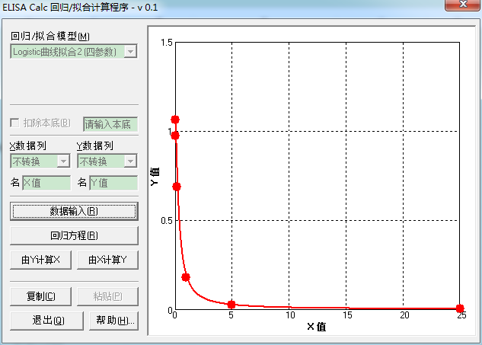
 |  | ng/mL | OA | 减去空白格
 |  | Blank | 0.067
 |  | 0 | 1.1315 | 1.0645
 |  | 0.04 | 1.0395 | 0.9725
 |  | 0.2 | 0.7565 | 0.6895
 |  | 1 | 0.2485 | 0.1815
 |  | 5 | 0.0965 | 0.0295
 |  | 25 | 0.0755 | 0.0085
 |  | ctrl(0.2-0.5) | 0.5435 | 0.4765
 |  |  | Y-OA | Y-OA(去blank) |  | Y值 | X值(ng/mL) | 血编号 |  | ng/mL（原浓度）
 |  |  | 0.275 | 0.208 |  | 0.208 | 0.912072 | 10 | 粘血块了 | 0.912072
 |  |  | 0.185 | 0.118 |  | 0.118 | 1.519167 | 11 |  | 1.519167
 |  |  | 0.179 | 0.112 |  | 0.112 | 1.589088 | 12 |  | 1.589088
 |  |  | 0.2 | 0.133 |  | 0.133 | 1.368908 | 13 |  | 1.368908
 |  |  | 0.192 | 0.125 |  | 0.125 | 1.445107 | 14 |  | 1.445107
 |  |  | 0.199 | 0.132 |  | 0.132 | 1.377989 | 15 |  | 1.377989
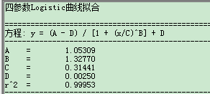
 |  |  | 0.185 | 0.118 |  | 0.118 | 1.519167 | 16 |  | 1.519167
 |  |  | 0.196 | 0.129 |  | 0.129 | 1.405972 | 17 |  | 1.405972 |  |  | 对basal 分泌归一
 |  |  | 0.275 | 0.208 |  | 0.208 | 0.912072 | 18 |  | 0.912072
 |  |  | 0.185 | 0.118 |  | 0.118 | 1.519167 | 19 |  | 1.519167
 |  |  | 0.179 | 0.112 |  | 0.112 | 1.589088 | 20 |  | 1.589088
 |  |  | 0.2 | 0.133 |  | 0.133 | 1.368908 | 21 |  | 1.368908
 |  |  | 0.192 | 0.125 |  | 0.125 | 1.445107 | 22 |  | 1.445107
 |  |  | 0.199 | 0.132 |  | 0.132 | 1.377989 | 23 |  | 1.377989
 |  |  | 0.185 | 0.118 |  | 0.118 | 1.519167 | 24 |  | 1.519167
 |  |  | 0.196 | 0.129 |  | 0.129 | 1.405972 | 25 |  | 1.405972
 |  |  | 0.211 | 0.144 |  | 0.144 | 1.276345 | 26 |  | 1.276345
 |  |  | 0.24 | 0.173 |  | 0.173 | 1.082376 | 27 |  | 1.082376
 |  |  | 0.224 | 0.157 |  | 0.157 | 1.181695 | 28 |  | 1.181695
 |  |  | 0.195 | 0.128 |  | 0.128 | 1.415554 | 29 |  | 1.415554
 |  |  | 0.208 | 0.141 |  | 0.141 | 1.300336 | 30 |  | 1.300336
 |  |  | 0.26 | 0.193 |  | 0.193 | 0.978536 | 31 |  | 0.978536
 |  |  | 0.452 | 0.385 |  | 0.385 | 0.478549 | 32x2 |  | 0.957098
 |  |  | 0.257 | 0.19 |  | 0.19 | 0.992906 | 33 |  | 0.992906
 |  |  | 0.246 | 0.179 |  | 0.179 | 1.049125 | 34 |  | 1.049125
 |  |  | 0.255 | 0.188 |  | 0.188 | 1.002705 | 35 |  | 1.002705
 |  |  | 0.28 | 0.213 |  | 0.213 | 0.891711 | 36 |  | 0.891711
 |  |  | 0.261 | 0.194 |  | 0.194 | 0.973831 | 37 |  | 0.973831
 |  |  | 0.255 | 0.188 |  | 0.188 | 1.002705 | 38 |  | 1.002705
 |  |  | 0.287 | 0.22 |  | 0.22 | 0.864543 | 39 |  | 0.864543
 |  |  | 0.264 | 0.197 |  | 0.197 | 0.959964 | 40 |  | 0.959964
 |  |  | 0.232 | 0.165 |  | 0.165 | 1.129947 | 41 |  | 1.129947
 |  |  | 0.235 | 0.168 |  | 0.168 | 1.111648 | 42 |  | 1.111648
 |  |  | 0.231 | 0.164 |  | 0.164 | 1.136176 | 43 |  | 1.136176
 |  |  | 0.248 | 0.181 |  | 0.181 | 1.038466 | 44 |  | 1.038466
 |  |  | 0.368 | 0.301 |  | 0.301 | 0.630632 | 45 |  | 0.630632
 |  |  | 0.584 | 0.517 |  | 0.517 | 0.324301 | 46x2 |  | 0.648602
 |  |  | 0.606 | 0.539 |  | 0.539 | 0.304471 | 47x2 |  | 0.608942
 |  |  | 0.615 | 0.548 |  | 0.548 | 0.296706 | 48x2 |  | 0.593412
 |  |  | 0.567 | 0.5 |  | 0.5 | 0.340527 | 49x2 |  | 0.681054
 |  |  | 0.571 | 0.504 |  | 0.504 | 0.336634 | 50x2 |  | 0.673268
 |  |  | 0.336 | 0.269 |  | 0.269 | 0.708758 | 51 |  | 0.708758
 |  |  | 0.331 | 0.264 |  | 0.264 | 0.722391 | 52 |  | 0.722391
 |  |  | 0.35 | 0.283 |  | 0.283 | 0.672755 | 53 |  | 0.672755
 |  |  | 0.786 | 0.719 |  | 0.719 | 0.176983 | 38x5 |  | 0.884915
 |  |  | 0.477 | 0.41 |  | 0.41 | 0.443345 | 55x2 |  | 0.88669
 |  |  | 0.482 | 0.415 |  | 0.415 | 0.436716 | 56x2 |  | 0.873432
 |  |  | 0.503 | 0.436 |  | 0.436 | 0.410214 | 57x2 |  | 0.820428
 |  |  | 0.256 | 0.189 |  | 0.189 | 0.997783 | 58 |  | 0.997783
 |  |  | 0.256 | 0.189 |  | 0.189 | 0.997783 | 59 |  | 0.997783
 |  |  | 0.258 | 0.191 |  | 0.191 | 0.988073 | 60 |  | 0.988073
 |  |  | 0.235 | 0.168 |  | 0.168 | 1.111648 | 61 |  | 1.111648
 |  |  | 0.262 | 0.195 |  | 0.195 | 0.969168 | 62 |  | 0.969168
 |  |  | 0.259 | 0.192 |  | 0.192 | 0.983283 | 63 |  | 0.983283
 |  |  | 0.28 | 0.213 |  | 0.213 | 0.891711 | 64 |  | 0.891711
 |  |  | 0.24 | 0.173 |  | 0.173 | 1.082376 | 65 |  | 1.082376
 |  |  | 0.243 | 0.176 |  | 0.176 | 1.065505 | 66 |  | 1.065505
 |  |  | 0.333 | 0.266 |  | 0.266 | 0.716886 | 67 |  | 0.716886
 |  |  | 0.561 | 0.494 |  | 0.494 | 0.346457 | 68x2 |  | 0.692914
 |  |  | 0.37 | 0.303 |  | 0.303 | 0.62621 | 69 |  | 0.62621
 |  |  | 0.397 | 0.33 |  | 0.33 | 0.570932 | 70 |  | 0.570932
 |  |  | 0.327 | 0.26 |  | 0.26 | 0.733616 | 71 |  | 0.733616
 |  |  | 0.35 | 0.283 |  | 0.283 | 0.672755 | 72 |  | 0.672755
 |  |  | 0.395 | 0.328 |  | 0.328 | 0.574767 | 73 |  | 0.574767
 |  |  | 0.377 | 0.31 |  | 0.31 | 0.611112 | 74 |  | 0.611112
 |  |  | 0.358 | 0.291 |  | 0.291 | 0.653495 | 75 |  | 0.653495
 |  |  | 0.361 | 0.294 |  | 0.294 | 0.6465 | 76 |  | 0.6465
 |  |  | 0.373 | 0.306 |  | 0.306 | 0.619669 | 77 |  | 0.619669
 |  |  | 0.419 | 0.352 |  | 0.352 | 0.531142 | 78 |  | 0.531142
 |  |  | 0.364 | 0.297 |  | 0.297 | 0.639623 | 79 |  | 0.639623
 |  |  | 0.373 | 0.306 |  | 0.306 | 0.619669 | A |  | 0.619669
 |  |  | 0.423 | 0.356 |  | 0.356 | 0.524345 | B |  | 0.524345
 |  |  | 0.264 | 0.197 |  | 0.197 | 0.959964 | a' |  | 0.959964
 |  |  | 0.247 | 0.18 |  | 0.18 | 1.04377 | b' |  | 1.04377
 |  |  | 0.342 | 0.275 |  | 0.275 | 0.692951 | 80 |  | 0.692951
 |  |  | 0.392 | 0.325 |  | 0.325 | 0.580592 | 81 |  | 0.580592
 |  |  | 0.376 | 0.309 |  | 0.309 | 0.613234 | 82 |  | 0.613234
 |  |  | 0.414 | 0.347 |  | 0.347 | 0.53982 | 83 |  | 0.53982
 |  |  | 0.413 | 0.346 |  | 0.346 | 0.54158 | 84 |  | 0.54158
 |  |  | 0.383 | 0.316 |  | 0.316 | 0.598616 | 85 |  | 0.598616

